Ｐ２３
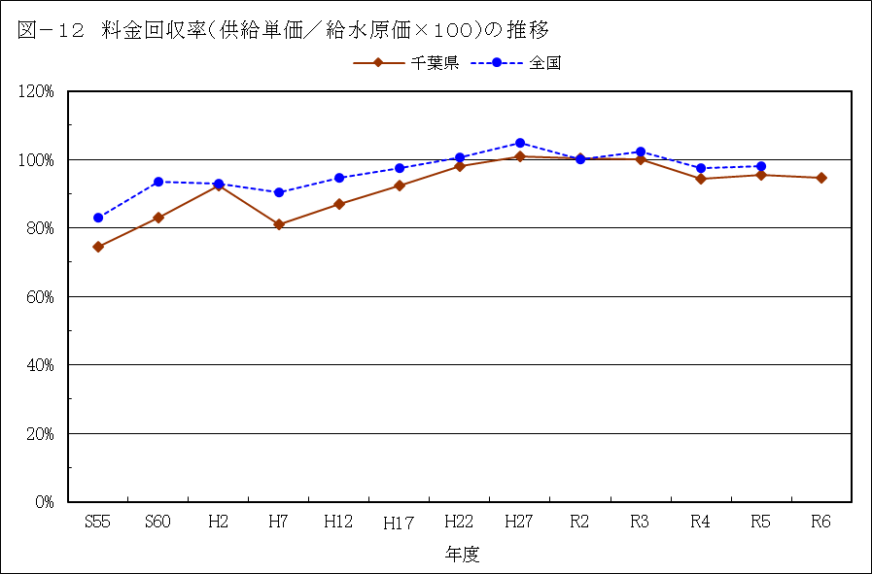

Ｐ２７
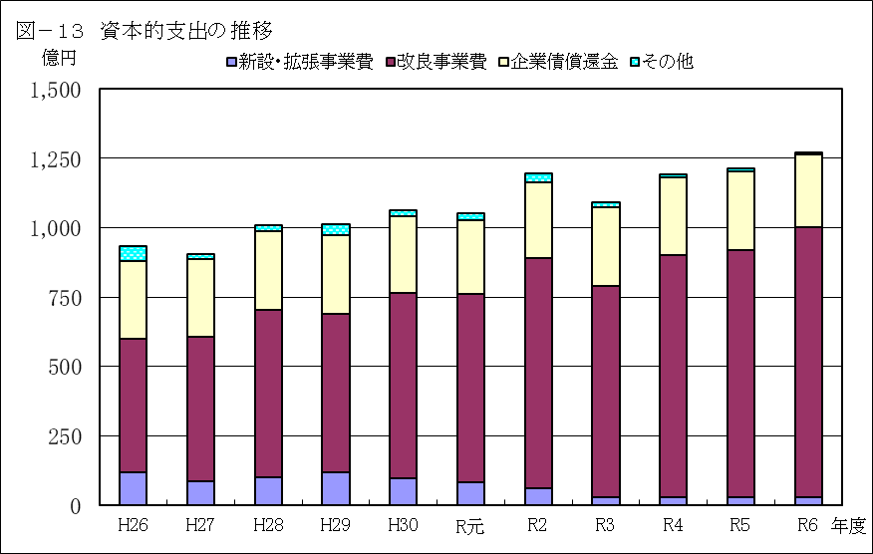

 |  |  |  |  |  |  |  |  |  |  | （単位：百万円）
年 度 |  | H26 | H27 | H28 | H29 | H30 | R元 |  | R2 |  | R3 |  | R4 |  | R5 | R6
新設・拡張事業費 |  | 11,938 | 8,732 | 9,990 | 11,710 | 9,516 | 8,220 |  | 6,000 |  | 2,758 |  | 2,953 |  | 2,976 | 2,820
改良事業費 |  | 48,013 | 51,786 | 60,566 | 57,285 | 66,960 | 68,060 |  | 82,914 |  | 76,323 |  | 87,018 |  | 89,087 | 97,213
企業債償還金 |  | 27,873 | 28,051 | 28,298 | 28,486 | 27,742 | 26,582 |  | 27,309 |  | 28,159 |  | 28,255 |  | 28,157 | 26,383
その他 |  | 5,429 | 1,762 | 2,011 | 3,640 | 1,983 | 2,475 |  | 3,395 |  | 1,821 |  | 1,033 |  | 1,001 | 704
合計 |  | 93,254 | 90,330 | 100,865 | 101,121 | 106,201 | 105,337 |  | 119,618 |  | 109,061 |  | 119,259 |  | 121,221 | 127,119
 | ※端数処理により合計は合わないことがある。

表－２３ 施設別事業費（消費税を含む、建設利息を除く） |  |  |  |  |  |  |  |  |  |  |  | （単位：百万円、％）
 |  | 上水道 |  | 用水供給 |  | ６年度計 |  |  |  | ５年度 |  |  |  | 対前年比
 |  |  |  |  |  | ａ |  | 構成比 |  | ｂ |  |  |  | ａ／ｂ
貯 水 施 設 費 |  | 157 |  | 597 |  | 755 |  | 0.8 |  | 324 |  |  |  | 233.0
取 水 施 設 費 |  | 3,542 |  | 1,012 |  | 4,555 |  | 4.6 |  | 2,463 |  |  |  | 184.9
導 水 施 設 費 |  | 236 |  | 3,801 |  | 4,038 |  | 4.0 |  | 5,055 |  |  |  | 79.9
浄 水 施 設 費 |  | 16,710 |  | 5,599 |  | 22,309 |  | 22.3 |  | 18,604 |  |  |  | 119.9
送 水 施 設 費 |  | 884 |  | 1,707 |  | 2,591 |  | 2.6 |  | 2,492 |  |  |  | 104.0
配 水 施 設 費 |  | 59,189 |  | 0 |  | 59,189 |  | 59.3 |  | 58,403 |  |  |  | 101.3
そ の 他 |  | 6,043 |  | 365 |  | 6,408 |  | 6.4 |  | 4,558 |  |  |  | 140.6
計 |  | 86,763 |  | 13,082 |  | 99,845 |  | 100.0 |  | 91,899 |  |  |  | 108.6
 | ※端数処理により合計は合わないことがある。

